LISTA DE PRECIOS
TIPO DE CAMBIO DE S/ A $ | 3.12 |  | RPM #999033365 - RPC:959354677 |  |  | RESPONSABLE DE CATALOGO | MARIA | PORCENTAJE | 30.00%
 |  |  |  |  |  |  |  |  | .
MINICODIGO | 2489.71 | MINICODIGO | 2991.5 | MINICODIGO | 6058.33 | MINICODIGO | 2545.06 | MINICODIGO | 1864.81
CODIGO | 2489.71 | CODIGO | 2991.5 | CODIGO | 6058.33 | CODIGO | 2545.06 | CODIGO | 1864.81
MODELO | EPSON POWERLITE X24+ | MODELO | EPSON POWERLITE W28 | MODELO | EPSON POWERLITE 1945W | MODELO | EPSON POWERLITE 98 | MODELO | Epson EB S18
OFERTA1 |  |  |  | OFERTA2
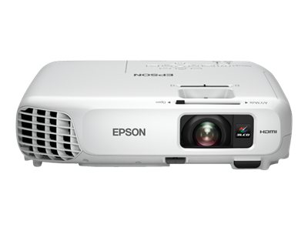 |  | 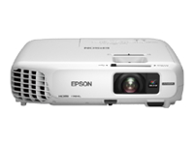 |  | 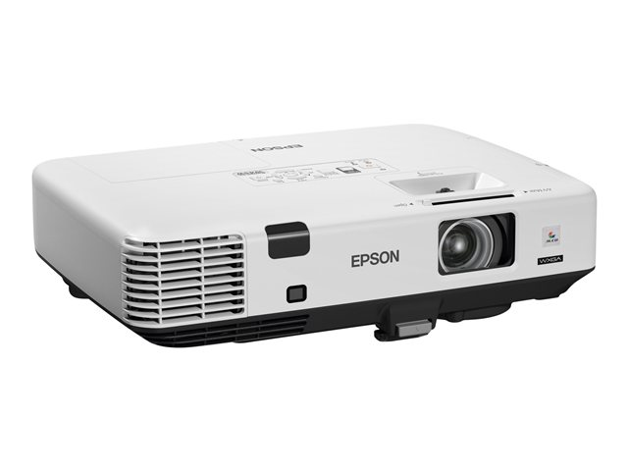 |  | 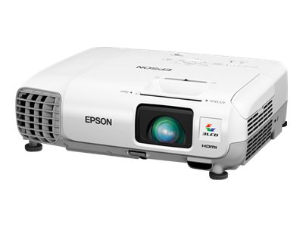 |  | 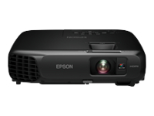
PRECIO SOLES | S/.3,236.62 | PRECIO SOLES | S/.3,888.95 | PRECIO SOLES | S/.7,875.83 | PRECIO SOLES | S/.3,308.58 | PRECIO SOLES | S/.2,424.25
PRECIO DOLARES | $1,037.38 | PRECIO DOLARES | $1,246.46 | PRECIO DOLARES | $2,524.30 | PRECIO DOLARES | $1,060.44 | PRECIO DOLARES | $777.00
CARACTERISTICAS |  | CARACTERISTICAS |  | CARACTERISTICAS |  | CARACTERISTICAS |  | CARACTERISTICAS
Brillo: | 3,500 Lúmenes | BRILLO | 3000 Lúmenes | Brillo | 4200 lúmenes de luz color y negro | Brillo | 3000 Lumenes | Brillo (Blanco) | 3000 lúmenes
Método de proyección: | Montaje frontal / retroproyección / colgado de techo | RESOLUCIÓN | 1280X800 | Resolución | WXGA (1280 x 800) | resolución | 1024X768 | Brillo (Color) | 2100 lúmenes
Método de impulsión: | Matriz activa TFT de poli-silicona | RESOLUCION NATIVA | WXGA | Conectividad | conectividad Wi-Fi, HDMI y un conector DisplayPort | resolución Nativa | XGA | Brillo (Reducido) | 2100 lúmenes
Resolución Nativa: | (1024 x 768) XGA de 786.432 puntos | CONTRASTE | 10000:01:00 | Resolución Nativa | WXGA (1280 x 800), 16:10 resolución nativa | Contraste | 10000:01:00 | Relación de contraste | 10000:1 (dinámico)
 |  | SISTEMA DE PROYECCIÓN | 3 LCD | Zoom óptico | 1.6x | SISTEMA DE PROYECCIÓN | TECNOLOGIA 3LCD DE 3 CHIPS | Tamaño de la imagen | 58 cm - 889 cm
Relación de aspecto: | 4:03:00 | NIVEL DE RUIDO | MODO NORMAL: 37 dBA MODO ECONOMICO: 29 dBA | Seguridad inalámbrica avanzada | WEP, WPA-PSK, WPA-EAP, WPA2-PSK y WPA2-EAP. | METODO DE PROYECCION | FRONTAL / POSTERIOR / MONTAJE DE TECHO | Distancia de proyección | 0.88 m - 10.44 m
Contraste: | 10.000:1 | PARLANTES | 2W | Audio | 10W | TIPO DE LáMPARA | 200 W UHE | Relación de alcance | 1.45 - 1.96:1
Colores: | 16,77 millones de colores | Duracion de lámpara | modo normal 5000 horas modo economico 6000 horas | Tipo | 3LCD | DURACION DE LAMPARA | MODO NORMAL 5000 HORAS MODO ECONOMICO 6000 HORAS | Factor de zoom digital | 1.35x
Lámpara: | Hasta 6000 horas en (Modo ECO) / 5000 horas (Modo Normal) | TIPO DE LáMPARA | 200W | Peso | 3.9 kg |  |  | Resolución | SVGA - SVGA (800 x 600)
Distancia de proyección: | 30"- 300" (0,84 - 10,42 m) | zoom óptico | 1,2x | entradas y salidas | Conectividad Monitor Out(VGA) Conectividad Serial RS-232 Conectividad HDMI Conectividad S-Video Conectividad Video Compuesto RCA Conectividad USB Tipo A Conectividad USB Tipo B Conectividad Entrada Microfono Conectividad Computadora(VGA) | TERMINALES DE ENTRADA | HDMI VGA S-VIDEO RCA VIDEO RCA AUDIO L/R USB TIPO A - USB TIPO B RJ-45 - RS-232 STEREO MINI JACK | Interfaces | 1 x entrada para vídeo componente / RGB - HD D-Sub de 15 espigas (HD-15) ¦ 1 x entrada HDMI - HDMI Tipo A de 19 espigas ¦ 1 x USB - 4 PIN USB tipo B ¦ 1 x USB - 4 PIN USB tipo A ¦ 1 x entrada de vídeo compuesto - RCA ¦ 1 x entrada S-Video - 4 PIN mini-DIN ¦ 1 x entrada de la línea de audio - RCA x 2
Zoom óptico de: | 1,0 a 1,2 | VISUALIZACION | LENTE DE PROYECCION (FOCUS): MAUAL | Medidas | 37.59, 27.17, 9.14 CM | PARLANTES | 16 W MONAURAL | Formato de pantalla | 480.000 pixels (800 x 600) x 3
Nivel de ruido: | 37/29 dBA (normal/económico) |  | DISTANCIA FOCAL: 16.9 - 20.28 MM |  |  | VOLTAJE DE ALIMENTACION | 100 - 240 VAC | Admite color | 16,7 millones de colores
Fuente de Poder: | 100 - 240 V ± 10%, 50 hasta 60 Hz |  | RELACION DE ZOOM: MANUAL FACTOR 1,2 |  |  | NIVEL DE RUIDO | MODO ECO: 28 dB MODO NORMAL: 37 dB | Tipo de lámpara | E-TORL UHE 200 vatios
Peso: | 2,4 kg | terminales de entrada | HDMI, VGA, S VIDEO, RCA AUDIO L-R USB TIPO A, USB TIPO B. |  |  |  |  | Ciclo de vida útil lámpara | Hasta 5000 hora(s) / hasta 6000 hora(s) (modo económico)
interfaz: | Puerto HDMI Entrada: Conector USB: Tipo A (memoria) Entrada: Conector USB: Tipo B (pantalla, control, ratón) |  |  |  |  |  |  | Características | Apagado instantáneo, tecnología 3LCD EPSON
 |  |  |  |  |  |  |  | Relación de aspecto nativa | 4:03:00

CONTENIDO DEL PAQUETE |  | CONTENIDO DEL PAQUETE |  | CONTENIDO DEL PAQUETE |  | CONTENIDO DEL PAQUETE |  | CONTENIDO DEL PAQUETE

MINICODIGO | 3829.66 |  |  | MINICODIGO |  | MINICODIGO |  | MINICODIGO
CODIGO | 3829.66 |  |  | CODIGO |  | CODIGO |  | CODIGO
MODELO | POWERLITE 1761W | MODELO |  | MODELO |  | MODELO |  | MODELO
 |  | OFERTA3
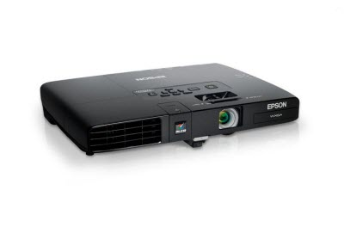
PRECIO SOLES | S/.4,978.56 | PRECIO SOLES | S/.0.00 | PRECIO SOLES | S/.0.00 | PRECIO SOLES | S/.0.00 | PRECIO SOLES | S/.0.00
PRECIO DOLARES | $1,595.69 | PRECIO DOLARES | $0.00 | PRECIO DOLARES | $0.00 | PRECIO DOLARES | $0.00 | PRECIO DOLARES | $0.00
CARACTERISTICAS |  | CARACTERISTICAS |  | CARACTERISTICAS |  | CARACTERISTICAS |  | CARACTERISTICAS
Brillo (Color) | 2600 lúmenes
Interfaces de vídeo | VGA , HDMI , Composite video
Relación de contraste | 2000:01:00
Resolución nativa | 1280 x 800
Zoom óptico | 1.2x
Formato de imagen HD | 1080p
Ciclo de vida útil lámpara | 4000 hora(s)
Admite color | 16,7 millones de colores
Tamaño máximo de imagen | 762 cm
Tamaño mínimo de imagen | 76 cm
Relación de alcance | 1.04 - 1.26:1

CONTENIDO DEL PAQUETE |  | CONTENIDO DEL PAQUETE |  | CONTENIDO DEL PAQUETE |  | CONTENIDO DEL PAQUETE |  | CONTENIDO DEL PAQUETE

